2.pivot_VC
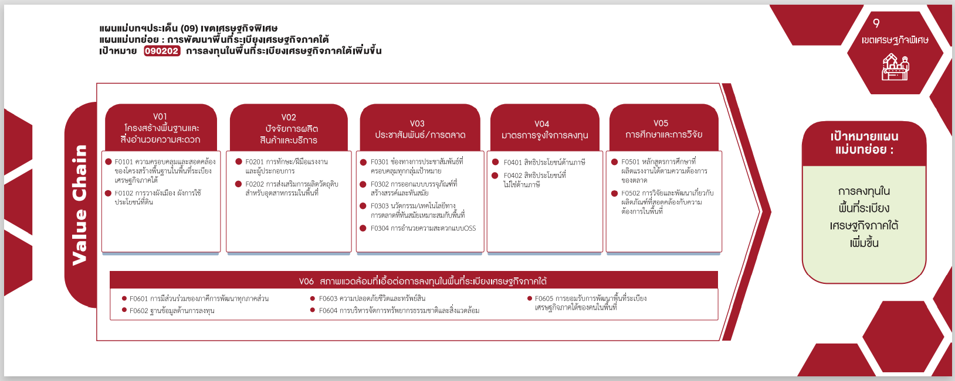
(1 โครงการ)
รวม 1 โครงการ
รวม 1 โครงการ
(1 โครงการ)
(3 โครงการ)
รวม 3 โครงการ
Count of ชื่อโครงการ / การดำเนินงาน | ปีงบประมาณ
Row Labels | 2563 | 2565 | Grand Total
090202V01 |  | 1 | 1
090202F0101 |  | 1 | 1
090202V02 |  | 1 | 1
090202F0201 |  | 1 | 1
090202V06 | 1 | 2 | 3
090202F0603 | 1 | 2 | 3
Grand Total | 1 | 4 | 5

4.รวม
กรุณา Log in เข้าระบบ eMENSCR ก่อนดำเนินการ Click ที่ link โครงการนั้น ๆ
หมายเหตุ : หากไม่ Login จะไม่สามารถดูรายละเอียดโครงการได้
โครงการที่ปรากฎเป็นโครงการที่ผ่านการอนุมัติจากผู้บริหาร (M7) ของหน่วยงานเท่านั้น

 |  |  |  |  | กรณี Project 65 เป็นโครงการใน 571 โครงการ ให้ใส่ * ไว้ในช่องประเภทโครงการ ตัวอย่าง Project 65*
 |  |  |  |  |  | องค์ประกอบ/ปัจจัยที่เป็นสีแดงคือการเติมเอง
ชื่อโครงการ / การดำเนินงาน | สถานะ | วันที่เริ่มต้นโครงการ | ปีงบประมาณ | วันที่สิ้นสุดโครงการ | ประเภทโครงการ | องค์ประกอบ | ปัจจัย
โครงการนวัตกรรมตำรวจเพื่อความปลอดภัยชีวิตและทรัพย์สินของประชาชน(วจ.) | อนุมัติแล้ว | ตุลาคม 2564 | 2565 | กันยายน 2565 | project65 | 090202V06 | 090202F0603
โครงการนวัตกรรมตำรวจเพื่อการบริหารจัดการทรัพยากรธรรมชาติและสิ่งแวดล้อม(วจ.) | อนุมัติแล้ว | ตุลาคม 2564 | 2565 | กันยายน 2565 | project65 | 090202V06 | 090202F0603
โครงการบริหารจัดการแหล่งหินอุตสาหกรรมสำหรับพื้นที่ระเบียงเศรษฐกิจภาคใต้ | อนุมัติแล้ว | ตุลาคม 2564 | 2565 | กันยายน 2565 | project65 | 090202V01 | 090202F0101
โครงการธุรกิจดิจิทัลในพื้นที่เขตเศรษฐกิจพิเศษอำเภอสะเดาจังหวัดสงขลา(DigitalBusinessinSpecialEconomicZoneatSadaodistrict,SongkhlaProvince | อนุมัติแล้ว | ตุลาคม 2564 | 2565 | กันยายน 2569 | project65 | 090202V02 | 090202F0201
โครงการก่อสร้างอาคารชุดพักอาศัยและบ้านพักข้าราชการด่านศุลกากรระนอง | อนุมัติแล้ว | ตุลาคม 2562 | 2563 | ธันวาคม 2562 |  | 090202V06 | 090202F0603

